Sheet1
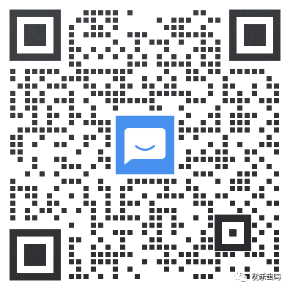
项目阶段 | 主要步骤 | 注意事项
确定运营计划 | 品牌肖像，推广平台，红人类型，推广目标，预算拆分，合作数量，推广频率 | 不同类型达人承担不一样的传播目标，一般垂类vv少但是TA占比大所以适合承担转化目标，非垂类的vv高但是TA占比小所以适合出圈+提高曝光
开发红人 | 确定好红人类型：体量，年龄，国家，内容垂直度等，建议按照是否贴合品牌需求划分出ABC等级 | 整理达人名单的时候按照达人名称，链接，预估曝光，主平台，联系方式，预估报价等进行，方便后续执行时查找信息
Email邀约 | Email或私信邀约，并不断进行优化提高触达率和合作率 | 1.标题吸睛，表明来意：【QUICK BUSINESS REQUEST❗❗】xx collaboration 2.避免群发，至少要写上达人名字 3.简明扼要，不要一上来就长篇大论，具体合作细节可以等达人回了再聊
沟通合作细节 | 包括推广平台，内容呈现，议价等
签订合同 | 根据讨论结果签订合同内容，双方签订
寄送样品 | 选定产品后寄送样品，并更新物流单号给对方以便追踪 | 海外邮寄往往比国内要慢，最好能预留一周时间
到货发Brief | 跟进包裹物流状态，收到货前制定Brief使红人明确视频重点
红人制作视频 | 红人会按照Brief的内容开始制作视频
视频审核和付款 | 审核标题，产品信息，封面和视频内容等，有问题修改，无问题可付款（付款的时间节点根据合同来即可）
投放中监控 | 1.监测上线情况 2.有带销售链接的还可以观测整体销转情况，看看整体链路是否畅通
视频复盘 | 一周后进行视频数据的复盘，归纳和总结，决定是否二次合作 | 发布内容数据情况，好的话是什么原因，不好是什么原因，是限流还是内容问题，并沟通达人进行调整

